Dépenses 2021
Dépenses par pathologie en 2021

Graphique 1 :

Dépenses Ondam en milliard d'euros | 2017 | 2018 | 2019 | 2020 | 2021
Total | 9.58 | 9.88 | 9.67 | 10.43 | 10.91
Soins de ville | 4.48 | 4.79 | 4.53 | 4.47 | 4.79
Prestations en espèces | 0.55 | 0.57 | 0.59 | 0.68 | 0.67
Hospitalisations | 4.55 | 4.51 | 4.54 | 5.28 | 5.44

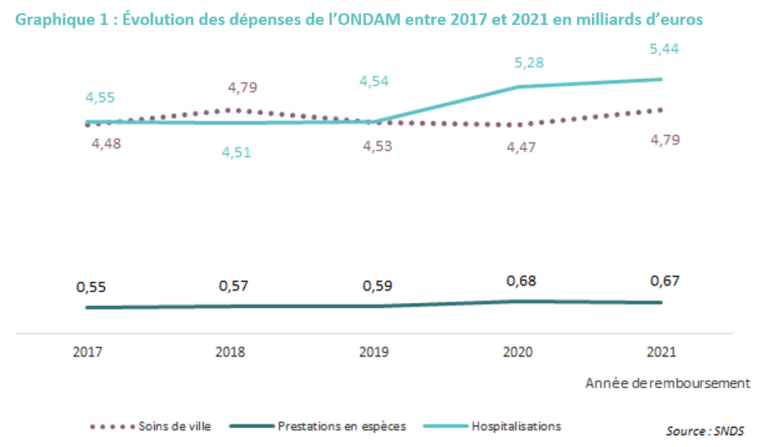

Graphique 2 :

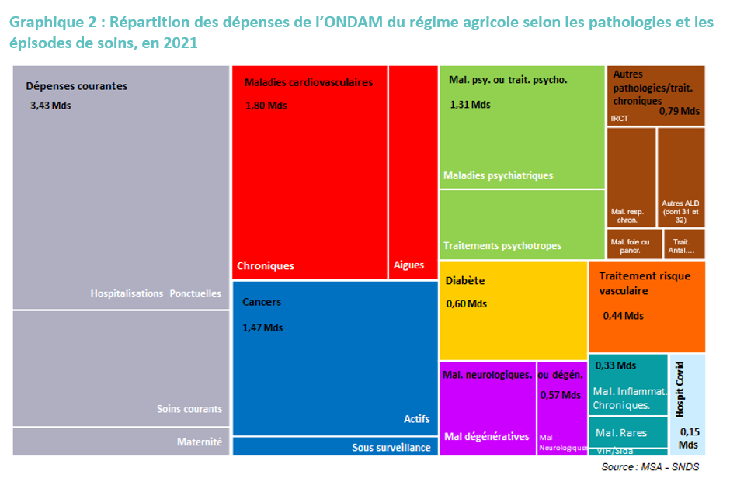
Pathologies | Dépense Ondam
Autres affections de longue durée (dont 31 et 32) | 0.20
Insuffisance rénale chronique terminale | 0.26
Maladies du foie ou du pancréas (hors mucoviscidose) | 0.07
Maladies respiratoires chroniques (hors mucoviscidose) | 0.21
Traitement antalgique ou anti-inflammatoire (hors pathologies, traitements, maternité ou hospitalisations) | 0.05
Cancers actifs | 1.31
Cancers sous surveillance | 0.16
Hospitalisations ponctuelles (avec ou sans pathologies, traitements ou maternité) | 2.15
Maternité (avec ou sans pathologies) | 0.26
Soins courants | 1.03
Diabète | 0.60
Maladies cardioneurovasculaires aigues | 0.44
Maladies cardioneurovasculaires chroniques | 1.36
Maladies inflammatoires chroniques | 0.20
Maladies rares | 0.11
VIH ou SIDA | 0.02
Maladies dégénératives (démences et Parkinson) | 0.38
Maladies neurologiques | 0.20
Maladies psychiatriques | 0.84
Traitements psychotropes (hors pathologies) | 0.47
Traitements hypolipémiants (hors pathologies) | 0.11
Traitements antihypertenseurs (hors pathologies) | 0.33
Séjours en hospitalisation complète pour prise en charge de la Covid-19 | 0.15

Graphique 3 :

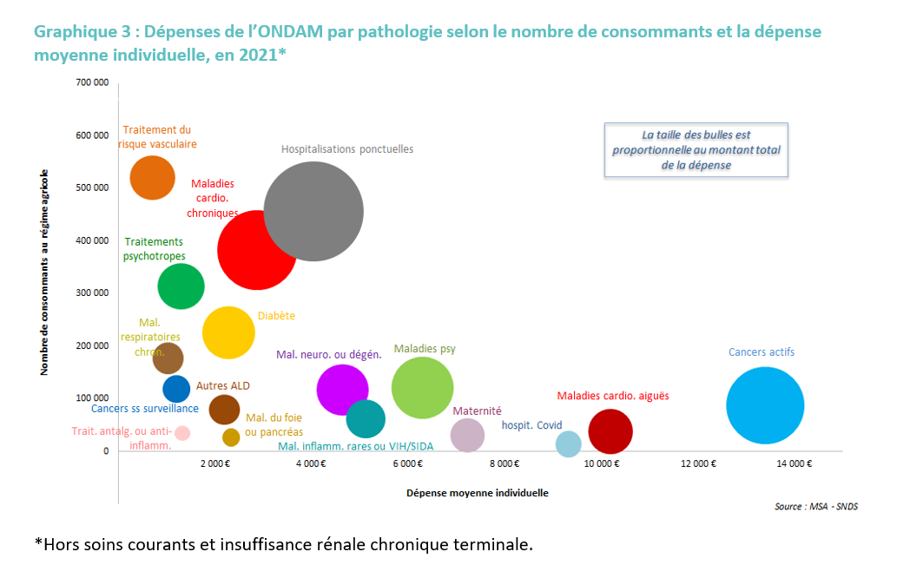

Pathologies | Dépense Ondam | Effectifs | Montant moyen
Maladies cardioneurovasculaires aigues | 436,050,842 € | 37,454 | 10,204 €
Maladies cardioneurovasculaires chroniques | 1,362,282,492 € | 382,202 | 2,884 €
Traitements du risque vasculaire (hors pathologies) : | 440,687,602 € | 520,014 | 718 €
Diabète | 602,250,470 € | 225,570 | 2,296 €
Cancers actifs | 1,308,652,732 € | 87,249 | 13,406 €
Cancers sous surveillance | 163,239,099 € | 118,640 | 1,213 €
Maladies psychiatriques | 843,293,642 € | 120,809 | 6,303 €
Traitements psychotropes (hors pathologies) | 471,542,255 € | 313,781 | 1,308 €
Maladies neurologiques ou dégénératives | 572,614,108 € | 117,068 | 4,650 €
Maladies respiratoires chroniques (hors mucoviscidose) | 211,491,072 € | 176,886 | 1,028 €
Maladies inflammatoires ou rares ou VIH ou SIDA | 332,278,843 € | 61,330 | 5,128 €
Maladies du foie ou du pancréas (hors mucoviscidose) | 71,755,368 € | 26,348 | 2,342 €
Autres affections de longue durée (dont 31 et 32) | 202,684,043 € | 79,032 | 2,205 €
Maternité (avec ou sans pathologies) | 255,010,587 € | 30,269 | 7,244 €
Hospitalisations ponctuelles (avec ou sans pathologies, traitements ou maternité) | 2,148,070,566 € | 456,508 | 4,046 €
Traitement antalgique ou anti-inflammatoire (hors pathologies, traitements, maternité ou hospitalisations) | 52,824,355 € | 34,224 | 1,327 €
Séjours en hospitalisation complète pour prise en charge de la Covid-19 | 151,238,962 € | 13,937 | 9,331 €

Evolution
Evolution des dépenses pathologie ou groupe de pathologies entre 2017 et 2021

 |  | Graphique 4 :
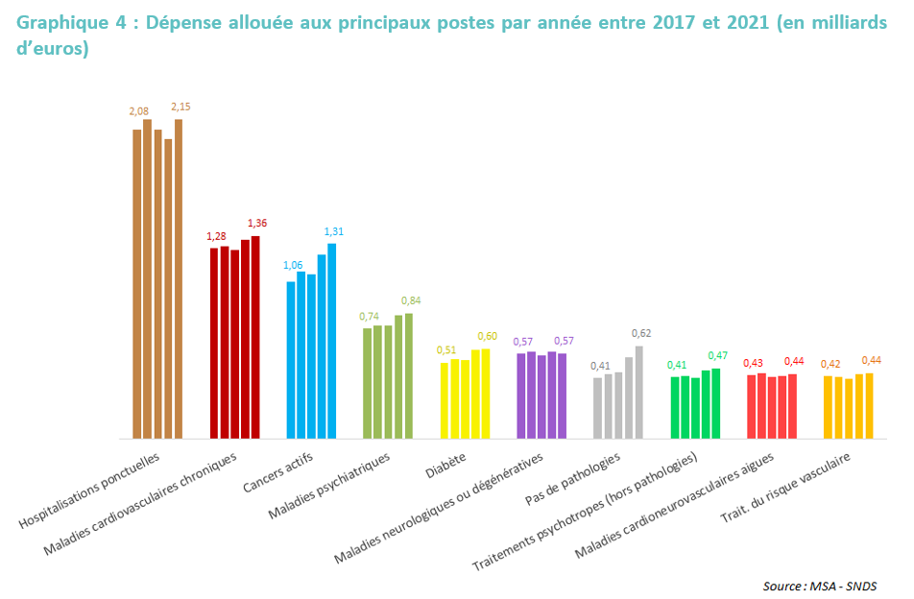
 |  | Année début : | 2017

 |  | Pathologies | 2017 | 2018 | 2019 | 2020 | 2021
 |  | Hospitalisations ponctuelles | 2.08 | 2.14 | 2.07 | 2.01 | 2.15
 |  | Maladies cardiovasculaires chroniques | 1.28 | 1.30 | 1.27 | 1.34 | 1.36
 |  | Cancers actifs | 1.06 | 1.12 | 1.11 | 1.24 | 1.31
 |  | Maladies psychiatriques | 0.74 | 0.76 | 0.76 | 0.83 | 0.84
 |  | Diabète | 0.51 | 0.53 | 0.53 | 0.59 | 0.60
 |  | Maladies neurologiques ou dégénératives | 0.57 | 0.58 | 0.56 | 0.59 | 0.57
 |  | Pas de pathologies | 0.41 | 0.44 | 0.44 | 0.54 | 0.62
 |  | Traitements psychotropes (hors pathologies) | 0.41 | 0.42 | 0.41 | 0.46 | 0.47
 |  | Maladies cardioneurovasculaires aigues | 0.43 | 0.44 | 0.42 | 0.42 | 0.44
 |  | Trait. du risque vasculaire | 0.42 | 0.42 | 0.40 | 0.43 | 0.44
 |  | Soins courants | 0.28 | 0.30 | 0.30 | 0.35 | 0.40
 |  | Mal. Inflam./rares/VIH/SIDA | 0.26 | 0.27 | 0.28 | 0.31 | 0.33
 |  | Insuffisance rénale chronique terminale | 0.24 | 0.25 | 0.24 | 0.26 | 0.26
 |  | Maternité (avec ou sans pathologies) | 0.21 | 0.22 | 0.22 | 0.24 | 0.26
 |  | Autres ALD (dont 31 et 32) | 0.20 | 0.21 | 0.21 | 0.22 | 0.20
 |  | Maladies respiratoires chroniques (hors mucoviscidose) | 0.21 | 0.22 | 0.21 | 0.22 | 0.21
 |  | Cancers sous surveillance | 0.12 | 0.13 | 0.14 | 0.16 | 0.16
 |  | Traitement antalgique ou anti-inflammatoire | 0.05 | 0.05 | 0.05 | 0.05 | 0.05
 |  | Dépenses totales | 9.58 | 9.88 | 9.67 | 10.43 | 10.91

 |  |  |  | 2017-2018 | 2018-2019 | 2019-2020 | 2020-2021
 |  | Hospitalisations ponctuelles |  | 3% | -3% | -3% | 7%
 |  | Maladies cardioneurovasculaires chroniques |  | 1% | -2% | 5% | 2%
 |  | Cancers actifs |  | 6% | -1% | 12% | 6%
 |  | Maladies psychiatriques |  | 3% | 0% | 9% | 2%
 |  | Diabète |  | 4% | 0% | 12% | 1%
 |  | Maladies neurologiques ou dégénératives |  | 2% | -4% | 5% | -2%
 |  | Pas de pathologies |  | 7% | 2% | 23% | 14%
 |  | Traitements psychotropes (hors pathologies) |  | 2% | -4% | 14% | 2%
 |  | Maladies cardioneurovasculaires aigues |  | 3% | -5% | 2% | 3%
 |  | Trait. du risque vasculaire |  | -1% | -4% | 8% | 2%
 |  | Soins courants |  | 5% | 0% | 16% | 17%
 |  | Mal. Inflam./rares/VIH/SIDA |  | 3% | 2% | 12% | 7%
 |  | Insuffisance rénale chronique terminale |  | 4% | -5% | 9% | 0%
 |  | Maternité (avec ou sans pathologies) |  | 4% | 0% | 10% | 6%
 |  | Autres ALD (dont 31 et 32) |  | 4% | 0% | 3% | -6%
 |  | Maladies respiratoires chroniques (hors mucoviscidose) |  | 2% | -4% | 5% | -2%
 |  | Cancers sous surveillance |  | 5% | 8% | 17% | 2%
 |  | Traitement antalgique ou anti-inflammatoire |  | 0% | -5% | 11% | -2%
 |  | Dépenses totales |  | 3% | -2% | 8% | 5%

 |  | Année début | 2017
 |  | Année fin | 2021

 | 5 | Graphique 5 :
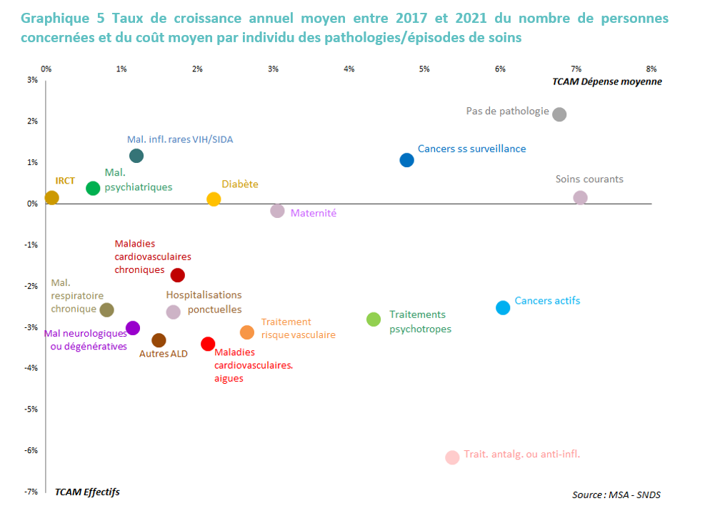

 |  | Pathologies | Montant dépenses 2017 en mds | Montant dépenses 2021 | TCAM montant dépense | TCAM effectifs | TCAM montant moyen
 |  | Traitement antalgique ou anti-inflammatoire | 0.05 | 0.05 | 0.7% | -6.2% | 5.4%
 |  | Cancers sous surveillance | 0.12 | 0.16 | 7.9% | 1.1% | 4.8%
 |  | Maladies respiratoires chroniques (hors mucoviscidose) | 0.21 | 0.21 | 0.1% | -2.6% | 0.8%
 |  | Autres ALD (dont 31 et 32) | 0.20 | 0.20 | 0.0% | -3.3% | 1.5%
 |  | Maternité (avec ou sans pathologies) | 0.21 | 0.26 | 4.8% | -0.2% | 3.1%
 |  | Insuffisance rénale chronique terminale | 0.24 | 0.26 | 1.7% | 0.1% | 0.1%
 |  | Mal. Inflam./rares/VIH/SIDA | 0.26 | 0.33 | 6.0% | 1.2% | 1.2%
 |  | Soins courants | 0.28 | 0.40 | 9.2% | 0.2% | 7.1%
 |  | Trait. du risque vasculaire | 0.42 | 0.44 | 1.2% | -3.1% | 2.7%
 |  | Maladies cardioneurovasculaires aigues | 0.43 | 0.44 | 0.6% | -3.4% | 2.1%
 |  | Traitements psychotropes (hors pathologies) | 0.41 | 0.47 | 3.4% | -2.8% | 4.3%
 |  | Pas de pathologie | 0.41 | 0.62 | 11.2% | 2.2% | 6.8%
 |  | Maladies neurologiques ou dégénératives | 0.57 | 0.57 | 0.1% | -3.0% | 1.1%
 |  | Diabète | 0.51 | 0.60 | 4.3% | 0.1% | 2.2%
 |  | Maladies psychiatriques | 0.74 | 0.84 | 3.4% | 0.4% | 0.6%
 |  | Cancers actifs | 1.06 | 1.31 | 5.5% | -2.5% | 6.0%
 |  | Maladies cardioneurovasculaires chroniques | 1.28 | 1.36 | 1.6% | -1.7% | 1.7%
 |  | Hospitalisations ponctuelles | 2.08 | 2.15 | 0.9% | -2.6% | 1.7%
 |  | Dépenses totales | 9.58 | 10.91 | 3.3% | 0.2% | 2.6%

